Додаток №2_Тендерна пропозиція
 |  |  |  |  | Додаток №2 до Запиту 1997KR
 | Форма цінової пропозиції

(Назва Учасника), надає свою пропозицію щодо участі у тендері на закупівлю експрес наборів для постраждалого населення на випадок НС
Відомості про підприємство

Відомості про особу (осіб), які уповноважені представляти інтереси Учасника

№ п/п | Технічні характеристики та опис |  |  |  | ОВ | Кількість в наборі, шт | Ціна, за одиницю, (з урахуванням всіх податків і зборів) * | Вартість, грн., (з урахуванням всіх податків і зборів) *

 | Запит** |  | Пропозиція Учасника
 | Найменування, характеристики | Приклад візуалізації | Найменування, характеристики (торгова марка, виробник, характеристики продукції ) | Візуалізація
1 | Печиво галетне (затяжне) Печиво галетне, затяжне Характеристики: сухе, солодке, не підгоріле, без сторонніх присмаків і запахів Склад: борошно пшеничне в/с, цукор, олія пальмова рафінована вибілена дезодорована, вода питна, розпушувачі тіста, суха молочна сироватка демінералізована, сіль поварена харчова; може містити aроматизатор "Ванілін" та регулятор кислотності; Пакування: фасоване в індивідуальну упаковку Вага: не менше 155-160 г / |  |  |  | упаковка | 2 | 0.00 ₴ | 0.00 ₴
2 | Родзинки. Характеристики: родзинки сушені; без кісточок; солодкий смак і м'яка текстура Пакування: фасовані в індивідуальну упаковку Харчова цінність і калорійність: не менше 250 ккал Вага: не менше 200 г |  |  |  | упаковка | 1 | 0.00 ₴ | 0.00 ₴
3 | Злаковий батончик Характеристики: батончик з цільними злаками Добавки: можливе додавання горіхів, ягід, фруктів, сухофруктів Харчова цінність і калорійність на 100 г: не менше 300 ккал Вага: не менше 23 г |  |  |  | штук | 2 | 0.00 ₴ | 0.00 ₴
4 | Каша гречана швидкого приготування Каша гречана з куркою швидкого приготування Характеристики: каша гречана з куркою швидкого приготування Пакування: зіп упаковка/дой-пак Склад: пластівці гречані, м'ясо куряче сушене; можливе додавання овочей, солі, перцю та інших спецій; без ГМО Cпосіб приготування: залити вміст пакета 200-250 мл кип'ятка, перемішати, закрити пакет і почекати 10-15 хвилин Харчова цінність і калорійність: не менше 250 ккал Вага: не менше 80 г | 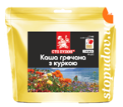 |  |  | штук | 1 | 0.00 ₴ | 0.00 ₴
5 | Паштет Склад: має бути виготовлений з м'яса свинини не менше 20%, з додаванням субпродуктів, жиру (яловичого, свинячого). Допускається наявність у складі цибулі ріпчастої пасерованої, моркви свіжої, води питної, борошна (пшеничного вищого сорту, вівсяне), крупи манної, солі кухонної, прянощів мелених: перець чорний, мускатний горіх, перець духмяний; грибів; трав. Без ГМО. Пакування: ламістер (в пріоритеті) або жестяна банка з ключем, герметично закупорена, стерилізована Харчова цінність і калорійність: не менше 215 ккал Маркування: назва харчового продукту, назва та адреса підприємства-виробника, вага нетто, склад, інформаційні відомості щодо поживної та енергетичної цінності, дата виготовлення, термін придатності та умови зберігання Вага: не менше 105 г | 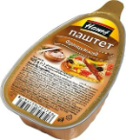 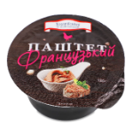 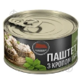 |  |  | штук | 1 | 0.00 ₴ | 0.00 ₴
6 | Ложка-виделка Призначення: для багаторазового використання Матеріал: поліпропілен (щільний пластик) Пакування: індивідуальне пакування | 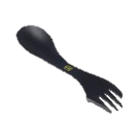 |  |  | штук | 1 | 0.00 ₴ | 0.00 ₴
7 | Пакет з замком Zip-loсk (без брендування ) Матеріал: харчовий поліетилен (ПВД) Особливість: багаторазові Розмір: підбирає постачальник відповідно до наповнення Додаткова вимога: 1-й пакет має вмістити наступні позиції: печиво, каша, родзинки, батончики, ложка-виделка, паштет. 2-й пакет має вмістити наступні позиції: пластир, антибактеріальні вологі серветки, санітайзер, зубний набір. / | 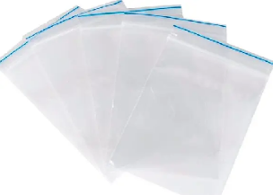 |  |  | штук | 2 | 0.00 ₴ | 0.00 ₴
8 | Вода питна Вода питна в пляшці об'ємом 0,5 л Характеристики: негазована, без смаку, природна; не містить осаду; може містити кальцій, магній та інші мінеральні компоненти безпечні для здоров'я; без CO2; загальна мінералізація – 0,1-0,4 г/дм3 Пакування: пластикова пляшка Об'єм: не менше 500 мл |  |  |  | пляшка | 2 | 0.00 ₴ | 0.00 ₴
9 | Пластир Тип засобу: пластир медичний, бактерицидний на тканинній основі Розмір: 19 мм х 72 мм Кількість в упаковці: 10 шт. / |  |  |  | упаковка | 1 | 0.00 ₴ | 0.00 ₴
10 | Зубний набір Тип засобу: одноразовий дорожній зубний набір з щітки та пасти Вікова група: для дорослих Комплектація: зубна щітка 18 см та зубна паста не менше 5 г Пакування: поліетиленова або картонна упаковка / |  |  |  | штук | 1 | 0.00 ₴ | 0.00 ₴
11 | Антибактеріальні вологі серветки Тип засобу: вологі серветки Клас: антибактеріальний Тип упаковки: упаковка з пластиковим клапаном Аромат: нейтральний Вміст спирту: без спирту Матеріал: неткане волокно Особливості: мають протимікробну і антибактеріальною дію Призначення: гігієнічна дезінфекція рук і шкіри Штук у пачці: 120 шт. | 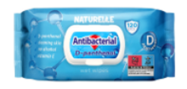 |  |  | упаковка | 1 | 0.00 ₴ | 0.00 ₴
12 | Санітайзер Тип засобу: антисептик Вміст спирту: із спиртом Дія: антибактеріальна, антисептична, дезінфекція Колір: без кольору Склад: етиловий спирт, вода, гліцерин, ароматизатор Упаковка: пластик Об'єм: 50 мл. |  |  |  | штук | 1 | 0.00 ₴ | 0.00 ₴
13 | Паперові рушники Тип засобу: рушник паперовий Вид: в рулоні Кількість шарів: двошаровий Матеріал основи: целюлоза Відтінок: білий Кількість відривів/аркушів в 1 рулоні: від 50 шт. Кількість в упаковці: 2 шт. | 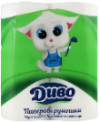 |  |  | упаковка | 1 | 0.00 ₴ | 0.00 ₴
14 | Листівка зі складом набору Тип виробу: листівка зі складом набору Розмір: А5 (210*148 мм) Матеріал: папір офісний Щільність: 80 г/м2 Особливості: вкладається в мішок-рюкзак зі шнурками-затяжками | 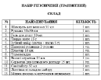 |  |  | штук | 1 | 0.00 ₴ | 0.00 ₴
15 | Листівка-вкладиш (Макет надається переможцю) Розмір: А5 (210*148 мм) Матеріал: папір крейдований 115 г/м2 Примітка: двосторонній друк Фарбовість: 4+4, без оздоблення |  |  |  | штук | 1 | 0.00 ₴ | 0.00 ₴
16 | Мішок-рюкзак для пакування зі шнурками-затяжками Тип виробу: мішок-рюкзак Вид: зі шнурками-затяжками Матеріал: поліестер Щільність: 200 г/м2 Висота: 41 см Ширина: 33 см Об'єм: 5 л (постачальник може запропонувати інший об'єм, залежно від наповленості набору) Якщо наповнення, яке пропонує Учасник, не вміщається в рюкзак вказаних вище розмірів, Учасник може запропонувати свій варіант розміру рюкзака, який буде відповідати наповненню Максимальне навантаження: 5 кг Колір: білий Додатково: брендування відповідно до поданої візуалізації (логотип у векторі надається переможцю). | 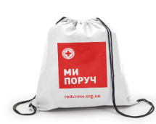 |  |  | штук | 1 | 0.00 ₴ | 0.00 ₴
Всього вартість набору , грн* |  |  |  |  |  |  | 0.00 ₴
Всього вартість 10 000 наборів , грн* |  |  |  |  |  |  | 0.00 ₴

** Закупівля відбувається одним лотом.
Примітка: вартість одиниці продукції та загальну вартість пропозиції потрібно заповнювати у гривнях, зазначаючи цифрове значення, яке має не більше двох знаків після коми.
Додаткові вимоги |  | 1. Вартість доставки, розвантаження та завантаження товару, пакування, маркування та брендування мають бути включеними у вартість набору. 2. Закуплені набори повинні бути поміщені в картонні коробки та транспортуватись на палетах. 3. Вся продукція повинна мати фасування 2025 року. 4. Постачальник може запропонувати власне фасування та кількість продукту, що відповідає запиту. 5. Постачальник повинен надати фото, вказати торгові марки продукції, запропанованих товарів та сертифікати якості на них. 6. Кожна партія товару повинна супроводжуватись такими документами, як сертифікат відповідності / чи якісне посвідчення / чи висновки державної санітарно-епідеміологічної експертизи (подається документ, в залежності від виду товару, який постачається), які підтверджують його походження, якість та безпеку, відповідність державним стандартам (ґатунок, категорія, дата виготовлення на підприємстві, термін реалізації, умови зберігання тощо). Документи, що супроводжують товар та упаковка товару повинні містити чітку інформацію про дату виготовлення товару. 7. Переможець тендеру зобов'язаний поставити продукцію у відповідності до поданої ним тендерної пропозиції без внесення додаткових змін. У разі виникнення будь-яких змін щодо складу набору (зміни ТМ та інше), обов'язково повідомити про це ініціатора закупівлі. 8. У разі виявлення неякісного товару або такого, що не відповідає умовам договору, учасник-переможець зобов’язаний замінити неякісний товар протягом 3 робочих днів з моменту виявлення неякісного товару на якісний без будь-якої додаткової оплати з боку замовника. 9. Учасники при поданні цінової пропозиції повинні надати демонстраційний Зразок готового набору (перелік продукції в наборі повинен включати всі предмети згідно Додатку №2), за адресою: м. Київ, вул. Ділова, буд. 3, Товариство Червоного Хреста України до 16.06.2025 18:00. Надані Зразки будуть повернуті постачальнику після завершення цієї закупівлі. Зверніть увагу, продукція може бути використана в цілях т
Умови оплати: _________________ (прописати)
Термін доставки з дати підписання договору: _________________ (календарних днів, прописати)

Ми погоджуємось, що всі витрати, пов’язані з доставкою товару, завантажувально-розвантажувальними роботами, здійснюються за рахунок Постачальника за наданою адресою.
Ми ознайомлені та погоджуємося з Умовами типового Договору ТЧХУ (Додаток №4 до Запиту).
Ми погоджуємося з умовами, що Замовник має право розділити дану закупівлю між декількома постачальниками за умови наявності більш вигідних умов на різні позиції.
Ми погоджуємося з умовами, що Замовник має право самостійно змінювати обсяги закупівлі в залежності від наявного фінансування до підписання договору.
Ми погоджуємося з умовами, що Ви можете відхилити нашу чи всі надані пропозиції, та розуміємо, що Ви не обмежені у прийнятті будь-якої іншої пропозиції з більш вигідними для Вас умовами.
Ми погоджуємось зафіксувати цінову пропозицію протягом 90 днів календарних днів з моменту подачі
Подаючи свою пропозицію ми підтверджуємо повну комплектацію та відповідність умовам зазначеним у Запиті.
Учасники повинні надсилати цінові пропозиції з підписом і печаткою

 | Керівник організації/ФОП:____________________________ ( ____________________)
 | МП підпис ПІБ

Додаток_ 3_Брендування
 | Додаток №3 до Запиту 1997KR

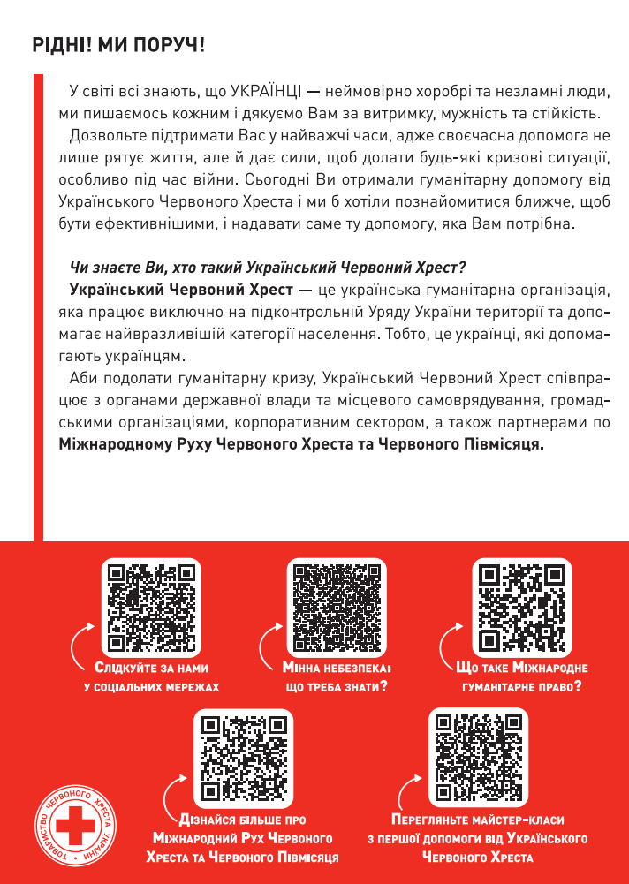
Листівка-вкладиш / Leaflet
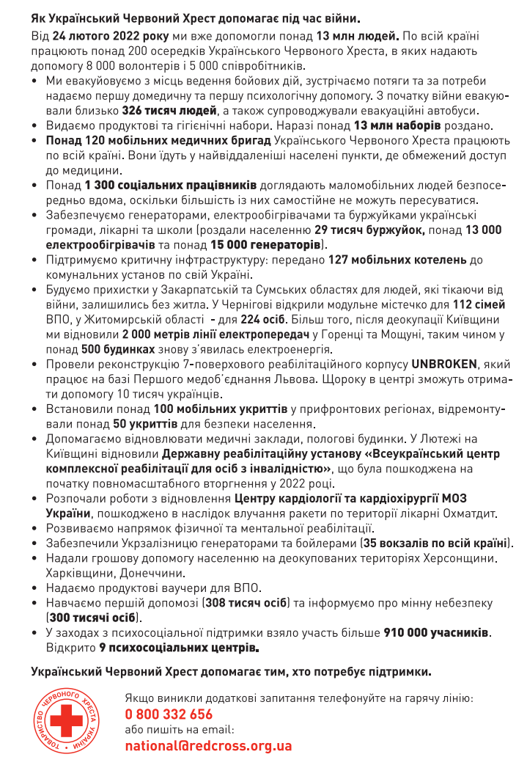

Мішок-рюкзак для пакування зі шнурками-затяжками / Packing bag with drawstrings

